Sheet1
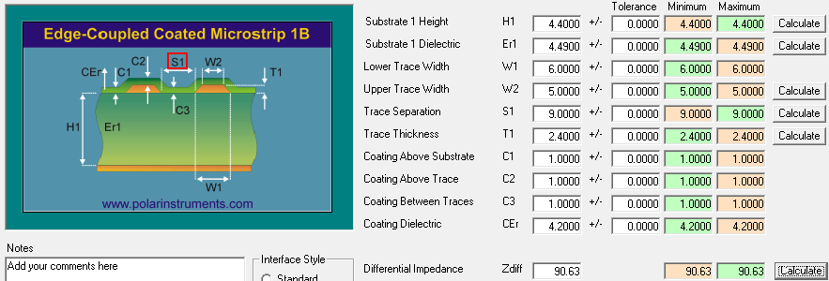
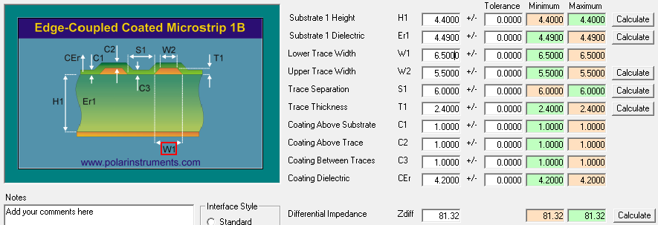




 |  |  |  |  |  |  | 0.7 |  | Este archivo lo armé juntando la info de stackup_top_bottom.xlsx y stackup_inner_layers.xlsx.
 | L1 | -------------------------------------------- |  |  | 1oz +Plating |  | 2.4 |  | Es el archivo válido para saber qué anchos de pista se usaron en el diseño V1.1.
 |  | PP 4.4mil（2116 49%） |  |  | 4.41 |  | 4.4
 | L2 | -------------------------------------------- |  |  | 1oz |  | 1.2
 |  | CORE 4.92mil（2116 56%） |  |  | 4.31 |  | 4.92
 | L3 | -------------------------------------------- |  |  | 1oz |  | 1.2
 |  | PP 6.14mil（1078*2 65%） |  |  | 4.09 |  | 6.14
 | L4 | -------------------------------------------- |  |  | 1oz |  | 1.2
 |  | CORE 4.92mil（2116 56%） |  |  | 4.31 |  | 4.92
 | L5 | -------------------------------------------- |  |  | 1oz |  | 1.2
 |  | PP 6.14mil（1078*2 65%） |  |  | 4.09 |  | 6.14
 | L6 | -------------------------------------------- |  |  | 1oz |  | 1.2
 |  | CORE 8.0mil（7628 55%） |  |  |  |  | 8
 | L7 | -------------------------------------------- |  |  | 1oz |  | 1.2
 |  | PP 6.14mil（1078*2 65%） |  |  | 4.09 |  | 6.14
 | L8 | -------------------------------------------- |  |  | 1oz |  | 1.2
 |  | CORE 4.92mil（2116 56%） |  |  | 4.31 |  | 4.92
 | L9 | -------------------------------------------- |  |  | 1oz |  | 1.2
 |  | PP 6.14mil（1078*2 65%） |  |  | 4.09 |  | 6.14
 | L10 | -------------------------------------------- |  |  | 1oz |  | 1.2
 |  | CORE 4.92mil（2116 56%） |  |  | 4.31 |  | 4.92
 | L11 | -------------------------------------------- |  |  | 1oz |  | 1.2
 |  | PP 4.4mil（2116 49%） |  |  | 4.49 |  | 4.4
 | L12 | -------------------------------------------- |  |  | 1oz+Plating |  | 2.4
 |  |  |  |  |  |  | 0.7

 | 单线40 |  |  |  | 单线50 |  |  | 差分100 |  |  | 差分90 |  |  | Dif 85 ohms |  |  | Dif 80ohms
层次 | 阻抗 | 线宽 | 参考层 | 铜厚 | 阻抗 | 线宽 |  | 阻抗 | 线宽 | 间距 | 阻抗 | 线宽 | 间距 | Ohms | Trace width | Space | Ohms | Trace width | Space
TOP | 40 | 10mil | L2 | 1OZ | 50 | 5mil |  | 100 | 5mil | 10mil | 90 | 6mil | 9mil | 85 | 6.5mil | 8mil | 80 | 6.5mil | 6mil
 |  |  |  | 1OZ
L3 | 40 | 6.5mil | L2/L4 | 1OZ | 50 | 4.2mil |  | 100 | 3.5mil | 7.5mil | 90 | 4.5mil | 7.5mil | 85 | 5.2mil | 7.5mil | 80 | 5.8mil | 7mil
 |  |  |  | 1OZ
L5 | 40 | 6.5mil | L4/L6 | 1OZ | 50 | 4.2mil |  | 100 | 3.5mil | 7.5mil | 90 | 4.5mil | 7.5mil | 85 | 5.2mil | 7.5mil | 80 | 5.8mil | 7mil
 |  |  |  | 1OZ
 |  |  |  | 1OZ
L8 | 40 | 6.5mil | L7/L9 | 1OZ | 50 | 4.2mil |  | 100 | 3.5mil | 7.5mil | 90 | 4.5mil | 7.5mil | 85 | 5.2mil | 7.5mil | 80 | 5.8mil | 7mil
 |  |  |  | 1OZ
L10 | 40 | 6.5mil | L9/L11 | 1OZ | 50 | 4.2mil |  | 100 | 3.5mil | 7.5mil | 90 | 4.5mil | 7.5mil | 85 | 5.2mil | 7.5mil | 80 | 5.8mil | 7mil
 |  |  |  | 1OZ
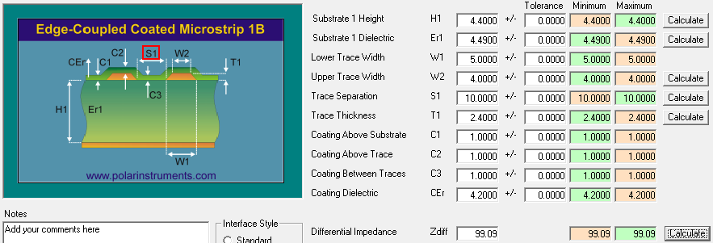
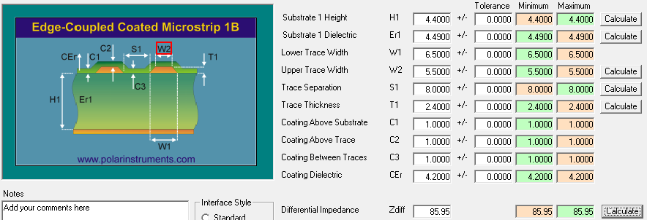
BOT | 40 | 10mil | L2 | 1OZ | 50 | 5mil |  | 100 | 5mil | 10mil | 90 | 6mil | 9mil | 85 | 6.5mil | 8mil | 80 | 6.5mil | 6mil

